Portada

Escuela de Producción Industrial.
Probabilidad y Estadística
Daniel Eduardo Arce Munguía.

Datos

Paquestes | VAiNILLA(g) |  | CHOCOLATE(g) |  | Empaque(g) | Defectuosas | Paquete de Galletas | Paquete de muestra(g) | peso indicado(g)
1 | 7.5 | 7.89 | 7.64 | 7.87 | 0.59 |  | 1 | 31.85 | 31.5
2 | 7.54 | 7.91 | 7.62 | 7.77 | 0.63 |  | 2 | 31.62 | 31.5
3 | 7.73 | 8.06 | 7.62 | 7.81 | 0.63 |  | 3 | 31.86 | 31.5
4 | 7.56 | 7.09 | 7.61 | 7.64 | 0.47 |  | 4 | 31.88 | 31.5
5 | 7.46 | 7.86 | 7.87 | 7.72 | 0.52 |  | 5 | 31.49 | 31.5
6 | 7.8 | 7.01 | 7.76 | 7.63 | 0.49 |  | Promedio | 31.74 | 31.5
7 | 7.9 | 7.44 | 7.71 | 7.77 | 0.63
8 | 7.61 | 7.93 | 7.64 | 7.79 | 0.53
9 | 7.57 | 0 | 7.85 | 7.64 | 0.61 | 1
10 | 7.79 | 0 | 7.8 | 7.62 | 0.62 | 1
11 | 8.09 | 7.77 | 7.62 | 7.78 | 0.66
12 | 7.92 | 7.46 | 7.68 | 7.82 | 0.62
Presentacion de galleta individual cremas de pozuelo 31,5 gramos
Presentacion de paquete de 12 Galletas Cremas de Pozuelo. 378 gramos
Materiales y metodos.
-Balanza Analitica.
-12 paquetes de galletas cremas Pozuelo
-Alcohol
-Recipiente
-Computadora
Procedimiento :
1-Montar el puesto para la balanza
2-Al tener la balanza,se debe de calibrar para los calculos
3- Lavar las manos y desinfectar el equipo para el experimento
4-Pesar cada galleta individualmentey se colocan en un recipiente desinfectado para las muestras, para luego proceder a llenar una hoja de registro de datos.
5- Los desechos de los paquetes se debe proceder a pesar y luego introducirlos en un recipiente para los desechos.
6-Limpiar y guardar el equipo, al terminar de pesar todas las muestra selecionadas.
7-Trabajar con los datos obtenidos.

Resultados
Resultados:
El promedio del peso de las galletas de 7,38 g, el empaque Promedio de (0,58 ±0,063)g .
Las gallletas de vainilla presentaron un peso promedio de 7,04 por otro lado las de
chocolate tienen un promedio de 7,72 g. Las galletas de chocolate tienen un peso
mayor, ademas en las galletas de vainilla se obtuvo dos galletas defectuosas.
El coeficiente de variacion se obtuvo 0,21 , esto quiere decier que las muestras
tienen una semejanza entre ellas.
En la curtosis se obtuvo un valor de 20,53, los valores estan cerca de la media,
pero aquellos valores atipicos nos dice que puede ser galletas defectuosas que
afectan el peso y uno de los factores puede ser al tranportarlas.
Figura 1 Histograma de peso galletas totales.
Fuente. Minitab
La mayoria de pesos estan entre 7,6g y 7,9g donde las barras son mas altas
,ademas se observa varios valores atipicos.
Figura 2. Grafica de caja de peso galletas totales
La mediana se observa que es de 7,75 g,ademas indica que el 50% de los datos se centran entre 7,6g y 7,85g
Fuente.Minitab
Figura 3 Grafica de Barras peso de las muestra vs Peso indicado
Fuente. Excel
Conclusiones
1-Las Galletas Pozuelo cumple con el peso del empaque de 31,5 gramos
2-Las galletas de chocolate tienden a tener a pesar mas,puede ser el relleno.
3-La varianza es baja, es decir que la empresa tiene buen control de calidad.

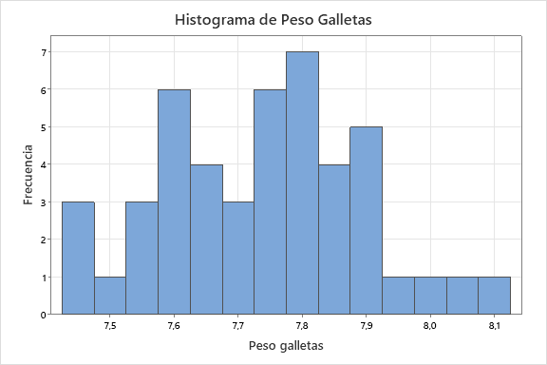

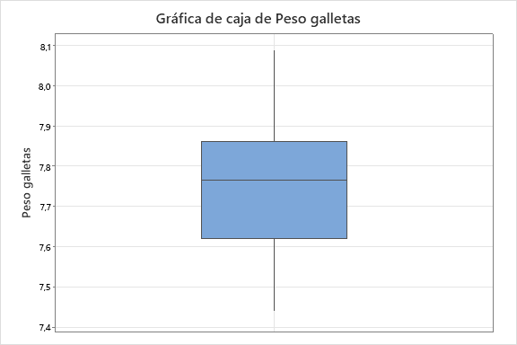

Peso de las muestra vs Peso indicado
 | Paquete de muestra(g) | peso indicado(g)
 | 31.85 | 31.5
 | 31.62 | 31.5
 | 31.86 | 31.5
 | 31.88 | 31.5
 | 31.49 | 31.5
 | 31.74 | 31.5

